프로젝트 소개
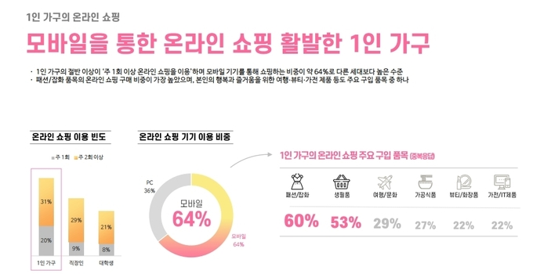
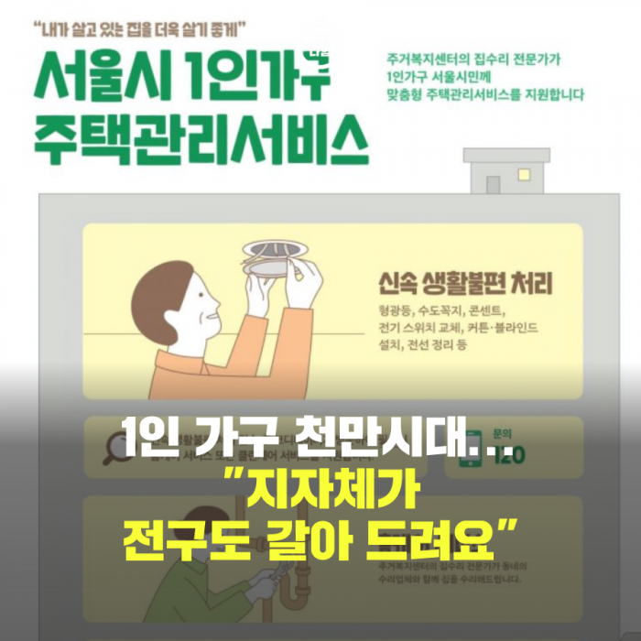
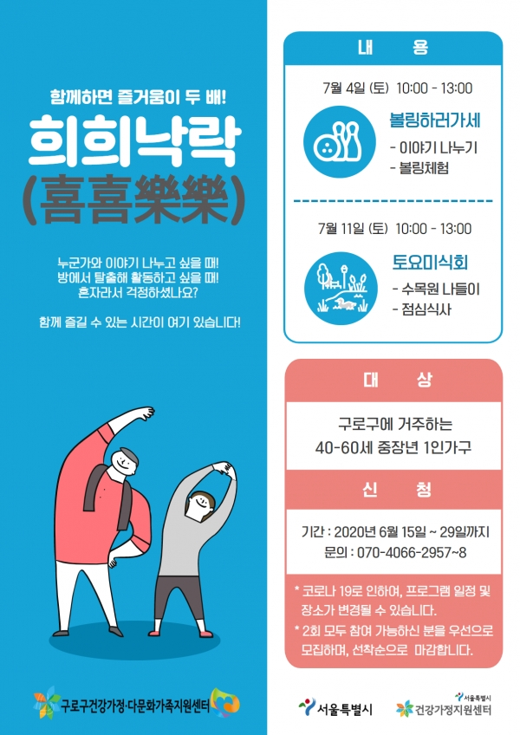
주제 소개 | 0
* 데이터 소개 : 서울시와 SKT가 증가하는 1인가구 증가 추세에 따른 특성을 파악을 위해 만든 데이터 | 0
* 1인가구의 증가 : 현재는 1인가구가 증가하는 추세로, 1인가구 특성 파악에 대한 중요성 대두됨 | 0
* 생활패턴을 대표하는 데이터 : 스마트폰은 삶에 가까운 통신기기, 우리의 생활패턴을 잘 보여주는 데이터를 얻을 수 있음 | 0
0 | 0
* 생활패턴을 알 수 있는 데이터로써, 상거래업자 및 서비스 제공자 등 여러 대상들에게 | 0
분석을 통해 어떤 가치있는 예측치를 줄 수 있을지, 많은 변수들의 조합을 고려해 여러 모델을 만들어보았다. | 0
<추가 가능하면> | 0
(1) 쇼핑몰 입장에서는 결제율 높이기 위해 연령대별, 생활패턴별 분석 필요 | 0
(2) 배달업자 입장에서는 영상 시청 패턴과 배달음식 주문율을 보고 타겟 분석 | 0
… 등등 | 0

소개 자료
항목 | 표현법
1인가구 증가율 | 기사
https://m.khan.co.kr/national/national-general/article/202208231228001
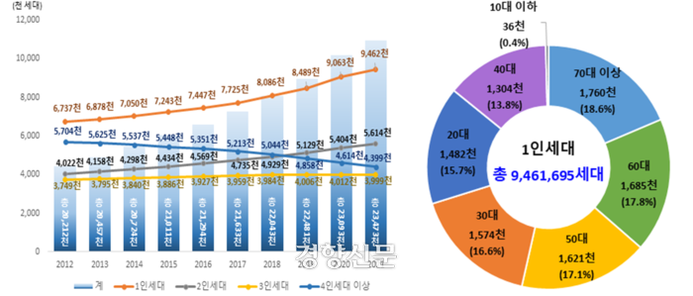

Descript
(해야할지 말아야할지...)
최근 1인가구의 증가율이 많이 오르고 있음
이게 집중 조명 받는 이유는, 지자체는 1인 가구의 생활패턴에 맞춘 공공 서비스의 개발이 필요하며,
이윤을 추구하는 업체들에게는 1인가구에 맞는 서비스의 개발, 상품 기획 등이 필요하기 때문

스마트폰이 대표하는 생활패턴들 | 기사

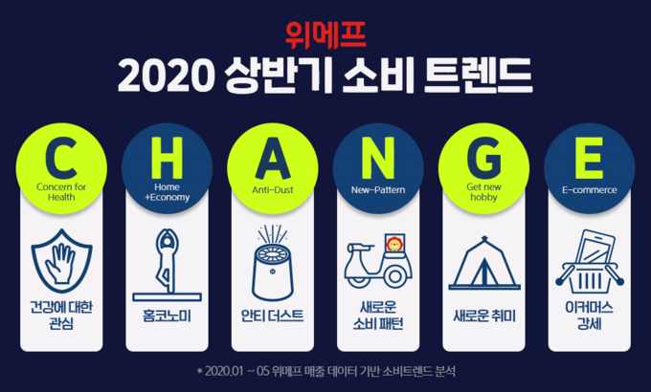
예시

Descript
개인에 가장 가까이 있는 스마트폰,
통신 데이터를 통해 우리는 아래에 대한 데이터 (또는 인사이트)를 얻을 수 있습니다.

(1) 개인 관련 데이터 : 연령대, 주거지 등
(2) 커뮤니케이션 데이터 : 통화량, 문자량, 커뮤니케이션 대상자 수..
(3) 이동 데이터 : 평일, 휴일의 외출 빈도, 이동거리
(4) 생산활동 데이터 : 지하철 이용횟수, 출퇴근시간 중 이동시간
(5) 동영상서비스 : 유튜브, 넷플릭스 등 이용 횟수
(6) 소비 : 게임, 금융, 쇼핑, 배달 서비스 이용 횟수
(7) 재정 : 요금 연체, 소액결제 서비스 이용 횟수 및 금액

생활패턴 파악이 쓰이는 분야 | 기사

데이터 소개
데이터 소개
* 서울시 거주하는 "1인가구(추정)" 대상들의 통신데이터 기반 생활패턴 데이터
출처 : https://data.seoul.go.kr/dataVisual/seoul/seoulLiving.do

칼럼들
개인 관련 데이터 | 성별 | 연령대 | 1인가구수 | 주거지
커뮤니케이션 | 통화량 | 문자량 | 커뮤니케이션 대상자 | SNS 사용횟수
평일 외출 | 평일 총 이동 횟수 | 집추정위치 체류시간 | 0 | 0
휴일 외출 | 휴일 총 이동 횟수 | 집추정위치 체류시간 | 0 | 0
출근 소요, 근무시간 | 출근 소요시간 | 근무시간 | 지하철 이동일수 | 0
동영상서비스 이용 | 영상 방송 사용량 | 유튜브 사용일수 | 넷플릭스 사용일수 | 0
생활서비스 이용 | 게임 사용량 | 금융서비스 사용량 | 쇼핑서비스 사용량 | 배달서비스 사용량
재정 상태 | 소액결제 사용횟수 | 소액결제 사용금액 | 요금 연체 비율 | 0
기타 | 데이터 사용량 | 0 | 0 | 0
범주형 : 연령대, 주거지, 성별
수치형 : 그 외 모든 칼럼

EDA
* 상관관계 히트맵
* 이상치 확인 (+제거)
* 그 외 시각화들
* 행정동, 연령대별 데이터 통계치
https://data.seoul.go.kr/dataVisual/seoul/seoulLiving.do

소개 자료
사용한 자료 소개

https://data.seoul.go.kr/dataVisual/seoul/seoulLiving.do

Descript

칼럼별 설명
개인


 | 칼럼 | Dtype | 설명
 | 연령대
 | 성별
 | 주거지

 | Descript

커뮤니케이션


 | 칼럼 | Dtype | 설명
 | 통화량
 | 문자량
 | 커뮤니케이션 대상자
 | SNS 사용횟수

 | Descript

이동


 | 칼럼 | Dtype | 설명
 | 평일/휴일 총 이동 횟수
 | 평일/휴일 집추정위치 체류시간
 | 출근 소요시간
 | 근무시간

 | Descript

동영상서비스 이용


 | 칼럼 | Dtype | 설명
 | 영상 방송 사용량
 | 유튜브 사용일수
 | 넷플릭스 사용일수

 | Descript

동영상서비스 이용



 | 칼럼 | Dtype | 설명
 | 게임 사용량
 | 금융서비스 사용량
 | 쇼핑서비스 사용량
 | 배달서비스 사용량

 | Descript

재정

 | 칼럼 | Dtype | 설명
 | 소액결제 사용횟수
 | 소액결제 사용금액
 | 요금 연체 비율

 | Descript

EDA

칼럼간 상관관계 히트맵

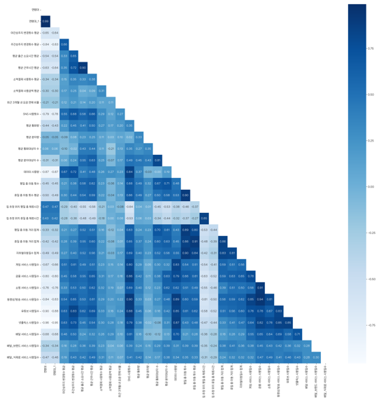

전처리

이동관련 데이터
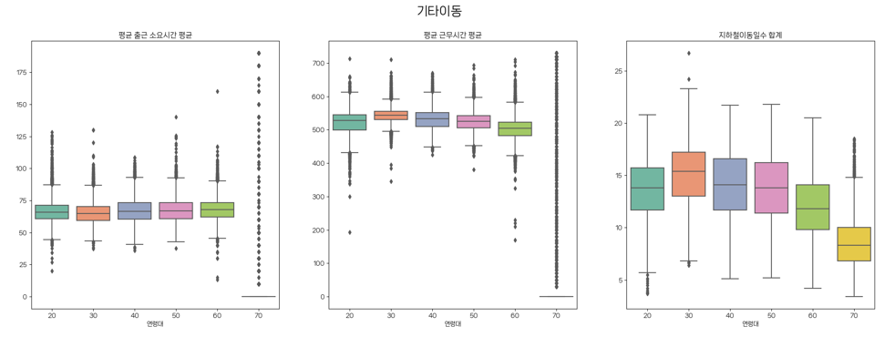

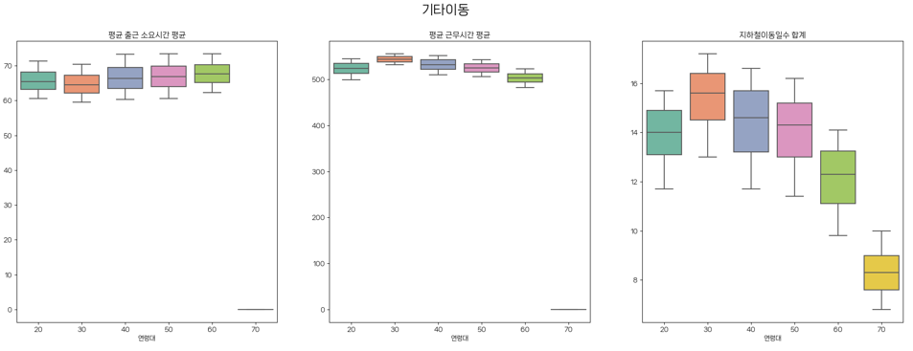

영상서비스
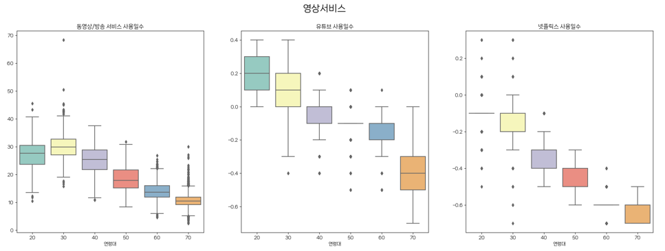



… 등등등

모델 소개
사용 모델 | 표현법
파이프라인

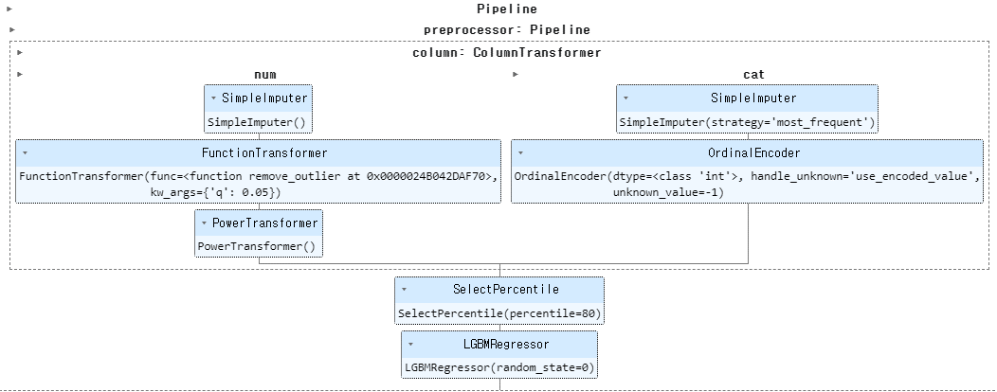

Descript

분류 : ??? | ???

분류 : ??? | ???

